상품제안서
태나 2단 휴대용독서대 M | 상품코드: F26401

 |  |  |  |  |  |  | 02-412-0044 | www.easy1.co.kr
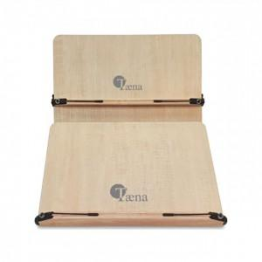

【상세/제작정보】 | 판비(패드1도인쇄-금형비용) 별도문의

【인쇄/포장옵션】 | 레이저, 스티커, 기타 / 포장지포장

【공급단가】 | 수량 | 7~ | 14~ | 30~ | 50~ | 100~
*VAT별도 | 단가 | 34,370원 | 33,820원 | 33,000원 | 32,170원 | 31,620원

【상품 URL】 | https://dev.easy1.co.kr:443/src/goods_detail.php?gdno=26401

